概要
目標角度と現在角度の推移
項目 | 値
生成日時 | 2026-09-23 01:17:29
記録点数 | 751
記録時間 [s] | 75.1
最終目標角度 [deg] | 90
最終指令角度 [deg] | 0
最終現在角度 [deg] | 0
最終角度誤差 [deg] | 0
最大追従誤差 [deg] | 0
最終状態 | TRANSLATING

把持点（生値） | 最小法線力 [N] | 平均法線力 [N] | 最大法線力 [N]
AMIR1 左指 | 6.5689425851E-12 | 3.9974955262 | 25.042787163
AMIR1 右指 | 6.5707521194E-12 | 3.8650614339 | 25.132288124
AMIR2 左指 | 2.3395988588E-11 | 4.3396248396 | 25.075427335
AMIR2 右指 | 2.3396009899E-11 | 4.2158983626 | 25.170221499

把持点（把持直後=0補正） | 最小変動 [N] | 平均変動 [N] | 最大変動 [N]
AMIR1 左指 | 0.085960951431 | 0.52732780133 | 1.4570355844
AMIR1 右指 | 2.4153667077E-05 | 0.36136425015 | 0.76746039352
AMIR2 左指 | 0.0048937369292 | 0.48759280613 | 1.4626817957
AMIR2 右指 | 0.0056173978698 | 0.33080878354 | 0.68004225619

把持点の法線力推移（表示用平滑値）
物体重心位置 | 初期値 [m] | 最終値 [m] | 変位 [m]
X | -4.8304295193E-22 | 0.053673344054 | 0.053673344054
Y | -1.2219049697E-20 | 0.00028694374234 | 0.00028694374234

把持直後基準の法線力変動

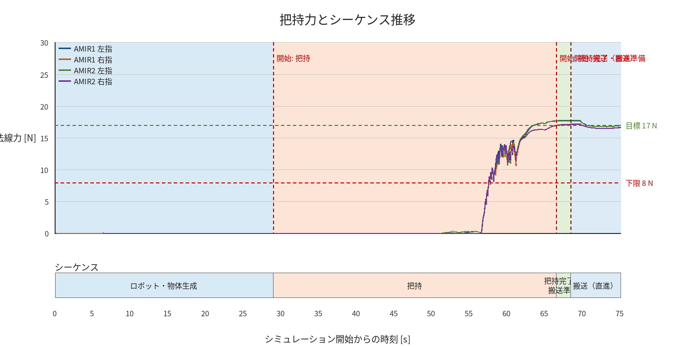

物体姿勢 XYZ（Roll・Pitch・Yaw）

物体重心位置のX-Y軌跡（Zは除外）

右指グラフ
